画面遷移図
画面遷移図

アカウント
登録画面
登録失敗

ログイン
画面
ログイン失敗

メイン画面

投稿画面
マイページ
各災害ページ

アカウント
管理
利用規約
ガイドライン

ER図
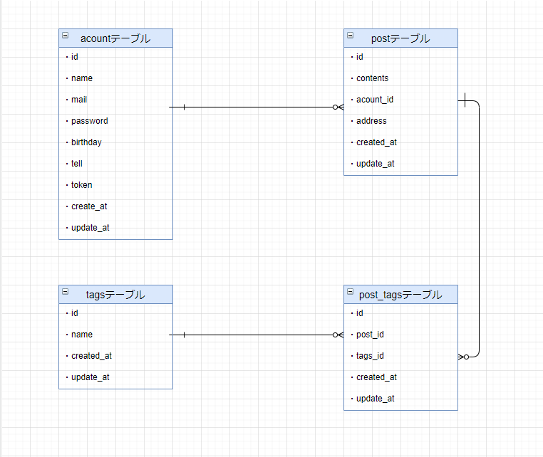
ER図

IFDAM図
